상품제안서
스타벅스 드립백 5p+데비 텀블러 머그 440ml 세트 | 상품코드: F25842

 |  |  |  |  |  |  | 02-412-0044 | www.easy1.co.kr
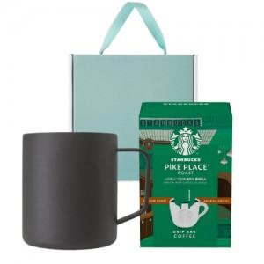

【상세/제작정보】

【인쇄/포장옵션】 | 레이저 / 포장불가능

【공급단가】 | 수량 | 50~ | 100~ | 500~ | 1,000~ | 2,000~
*VAT별도 | 단가 | 48,750원 | 47,970원 | 46,800원 | 45,630원 | 44,850원

【상품 URL】 | https://easy1.co.kr:443/src/goods_detail.php?gdno=25842

